BillOfMaterials
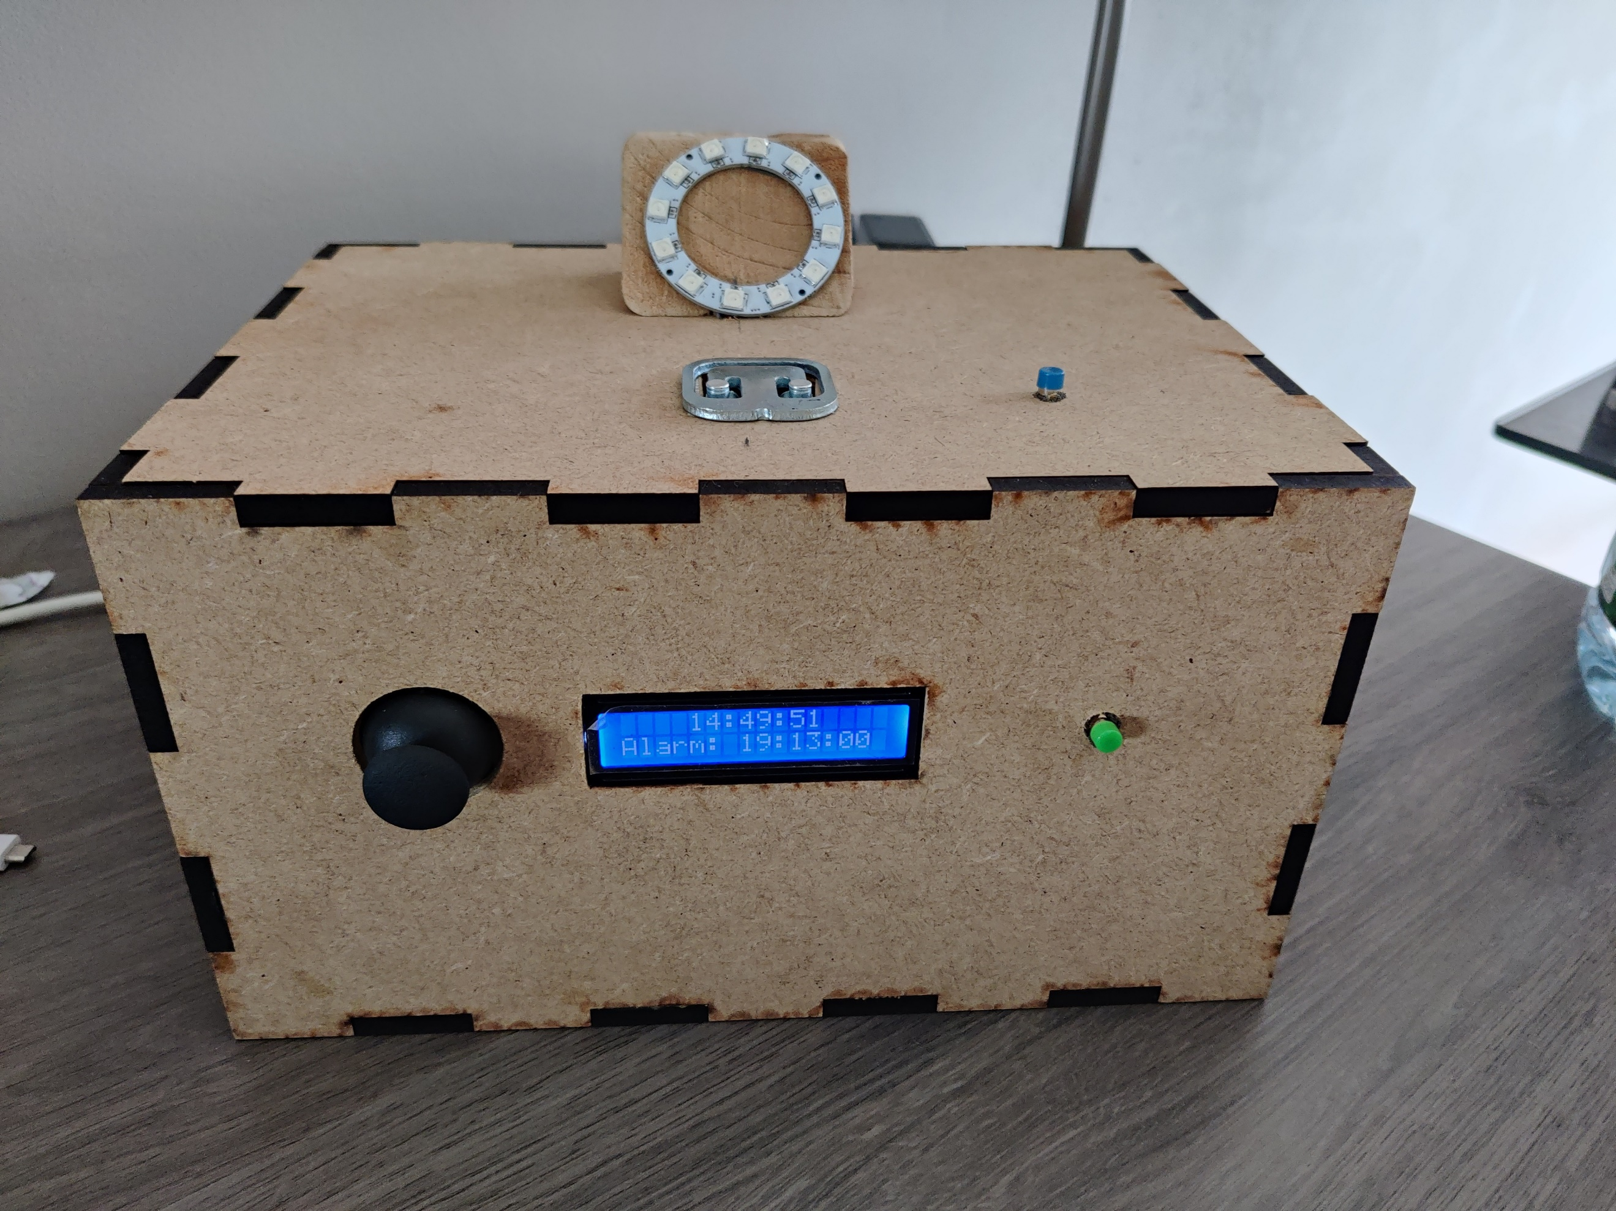
 | Class | 1MCT3
 | First Name: | Tibe
 | Name | Demeulemeester
 | Project Name : | Smart Wakeup
 | Assembly Revision : | 1
 | Approval Date : | 23-Mar-22
 | Part Count : | 15
 | Total Cost : | €118

Part # | Part Name | Description | Revision | Qty | Supplier | also available from | Units | Unit Cost | Max Cost | Real Cost
1 | Raspberry Pi 4 Model B | Raspberry Pi om alles te besturen | 1 | 1 | www.sossolutions.nl | www.tinytronics.nl | 1 | $49.95 | €49.95 | €49.95
2 | Raspberry Pi T-stuk met kabel | Om alle alles aan de raspberry pi te hangen | 1 | 1 | www.tinytronics.nl | www.conrad.be | 1 | $10.99 | €10.99 | €4.50
3 | Licht sensor | Om te kijken of de rgb ring volledig brandt zodat het alarm stopt | 1 | 1 | www.tinytronics.nl | www.digikey.be | 1 | $0.89 | €0.89 | €0.30
4 | RGB ring | Om een licht aan te steken wanneer het alarm aangaat | 1 | 1 | www.tinytronics.nl | benl.rs-online.com | 1 | $5.00 | €5.00 | €5.00
5 | Weight sensor | Zodat je moet rechtstaan nadat het alarm afgaat | 1 | 1 | www.tinytronics.nl | www.conrad.be | 1 | $6.60 | €6.60 | €3.00
6 | Joystick | Om intestellen wanner dat de timer moet afgaan | 1 | 1 | www.tinytronics.nl | www.conrad.be | 1 | $4.87 | €4.87 | €2.50
7 | Buzzer | Om een alarm af te spelen | 1 | 1 | www.tinytronics.nl | www.conrad.be | 1 | $2.53 | €2.53 | €0.40
8 | Drukknop | Om de pi aftesluiten | 1 | 3 | www.tinytronics.nl | www.allekabels.be | 3 | $1.99 | €5.97 | €1.50
9 | LCD scherm | Om je alarm te kunnen zien | 1 | 1 | www.tinytronics.nl | www.allekabels.be | 1 | $8.20 | €8.20 | €8.20
10 | PCF8574N | IO expander | 1 | 1 | www.tinytronics.nl | www.digikey.com | 1 | $2.50 | €2.50 | €2.50
11 | Level Shifter | 5V te sturen naar buzzer in plaats van 3,3V | 1 | 1 | www.sparkfun.com | www.reichelt.com | 1 | $3.50 | €3.50 | €3.50
12 | MCP3008 | Analoge pinnen | 1 | 1 | www.tinytronics.nl | be.farnell.com | 1 | $4.00 | €4.00 | €4.00
13 | HX711 | Gewicht sensor versterker | 1 | 1 | www.tinytronics.nl | www.otronic.nl | 1 | $2.00 | €2.00 | €2.00
14 | 5V 2A Adapter | Extra voeding voor RGB Ring | 1 | 1 | www.tinytronics.nl | www.bol.com | 1 | $9.87 | €9.87 | €8.00
15 | DC Jack Female 5.5mm naar Terminal Block | Zodat de 5v in de breadport past | 1 | 1 | www.tinytronics.nl | www.otronic.nl | 1 | $1.00 | €1.00 | €1.00
 | Total |  |  | 13 |  |  |  |  | €117.87 | €96.35

